Worksheet
 |  |  | CANTIDAD ASPIRANTES INCRITOS TODOS LOS PROCESOS

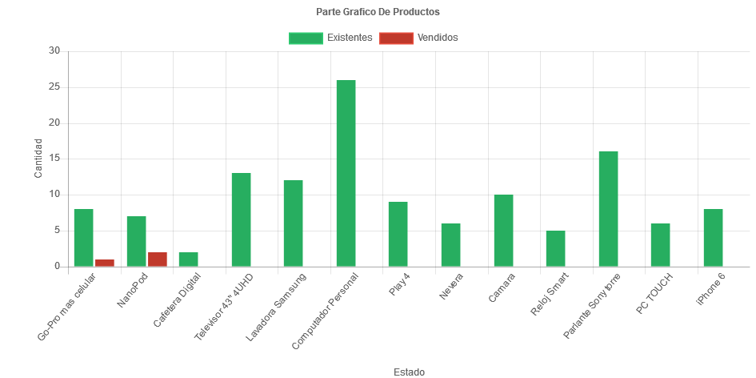

PROCESO | SIGLO | CANTIDAD
Go-Pro mas celular | 8 | 1
NanoPod | 7 | 2
Cafetera Digital | 2
Televisor 43'' 4UHD | 13
Lavadora Samsung | 12
Computador Personal | 26
Play 4 | 9
Nevera | 6
Camara | 10
Reloj Smart | 5
Parlante Sony torre | 16
PC TOUCH | 6
iPhone 6 | 8

